상품제안서
엑스트라 볼트 S16 LED 보조배터리 | 상품코드: S37466

 |  |  |  |  |  |  | 02-713-8555 | www.synergygift.co.kr
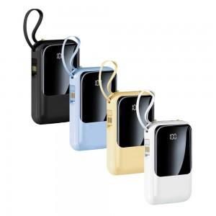 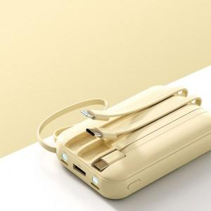 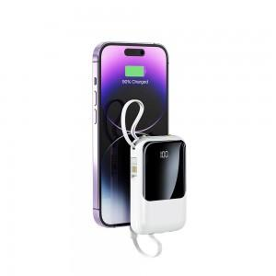

【상세/제작정보】 | <p><span style="font-size: 12pt;">- 모든 인터페이스의 케이블이 배터리와 결합되어 있는 무적 10,000미리 용량의 보조배터리</span></p><p><span style="font-size: 12pt;">- 따로 케이블을 챙겨 다니지 않아도 세상의 모든 휴대폰을 충전할수 있습니다</span></p><p><span style="font-size: 12pt;">- 4가지 출력타입 : C타입 , 8핀타입 , 5핀 타입 , USB 포트 타입</span></p><p><span style="font-size: 12pt;">- 배터리의 현재 용량을 확인할 수 있는 LED 화면으로 편리하게 확인하세요</span></p><p><span style="font-size: 12pt;">- 어두운 곳을 환히 밝혀주는 듀얼 LED 플래시가 내장되어 있습니다</span> </p>

【인쇄/포장옵션】 | 실크, 레이저 / 포장지포장

【공급단가】 | 수량 | 30~ | 100~ | 300~ | 500~ | 1,000~
*VAT별도 | 단가 | 13,900원 | 12,700원 | 11,900원 | 11,200원 | 11,000원

【상품 URL】 | https://www.synergygift.co.kr:443/src/goods_detail.php?gdno=37466

